상품제안서
클래식 레더 다이어리 볼펜 세트 사무실 다이어리 블랙 | 상품코드: F29441

 |  |  |  |  |  |  | 02-412-0044 | www.easy1.co.kr
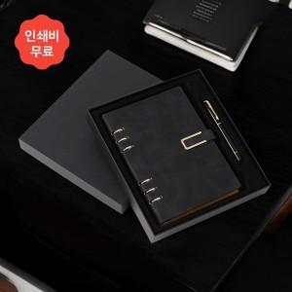

【상세/제작정보】 | 인쇄 별도문의

【인쇄/포장옵션】 | / 포장불가능

【공급단가】 | 수량 | 40~ | 120~ | 500~ | 1,000~ | 2,000~
*VAT별도 | 단가 | 11,850원 | 11,670원 | 11,400원 | 10,940원 | 10,480원

【상품 URL】 | http://www.easy1.co.kr/src/goods_detail.php?gdno=29441

